Model
名前 | 形式 | 使用箇所 | 詳細 | 属性 | 参照元
kureshi01.fbx | .fbx | Unity |  | fbx | 自作
kureshi02.fbx | .fbx | Unity |  | fbx | 自作
kureshi03.fbx | .fbx | Unity |  | fbx | 自作
kureshi04.fbx | .fbx | Unity | 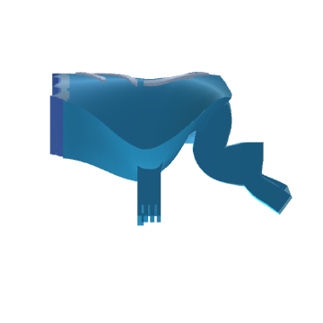 | fbx | 自作
kureshi05.fbx | .fbx | Unity | 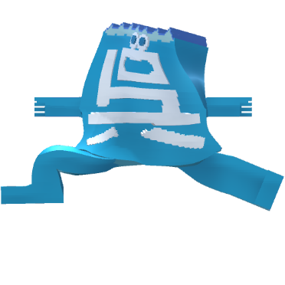 | fbx | 自作
kureshi06.fbx | .fbx | Unity |  | fbx | 自作
kureshi07.fbx | .fbx | Unity |  | fbx | 自作
kureshi08.fbx | .fbx | Unity |  | fbx | 自作
kureshi_textured.blend | .blend | Blender | テクスチャ出力済みの編集用モデル | blend | 自作
kureshi_textured.blend1 | .blend | Blender | バックアップファイル | blend | 自作
kureshi_tex.png | .png | Blender | テクスチャ | blend | 自作
kureshi.ply | .ply | Blender | MagicaVoxel to Blender | ply | 自作

